Gráficos Q2016
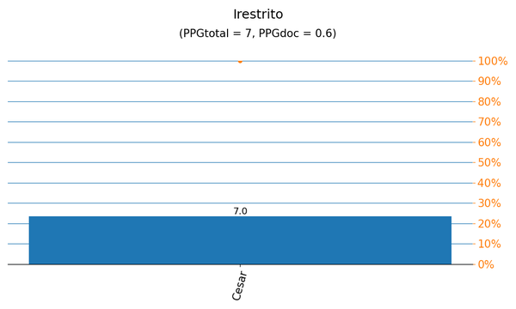
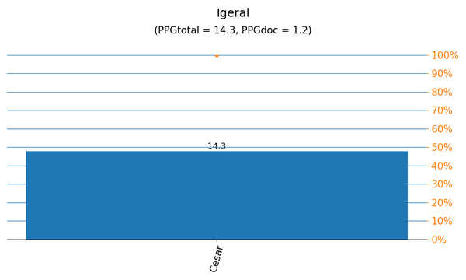

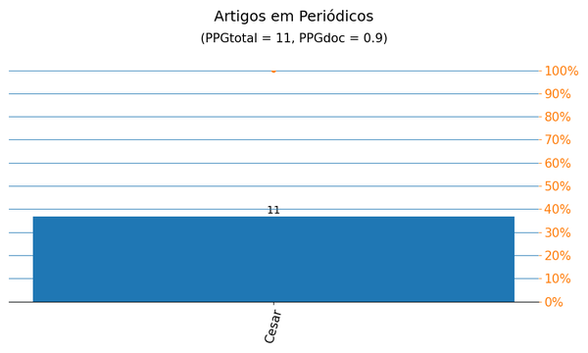
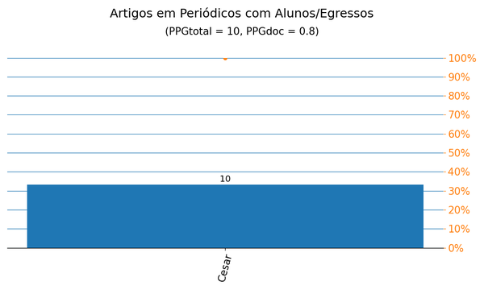

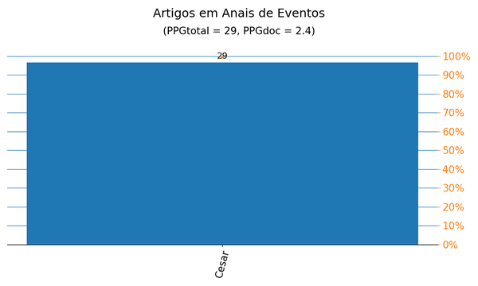
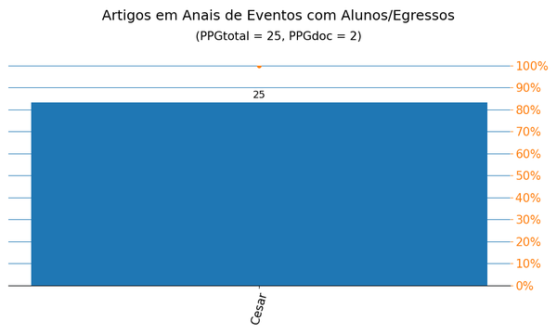

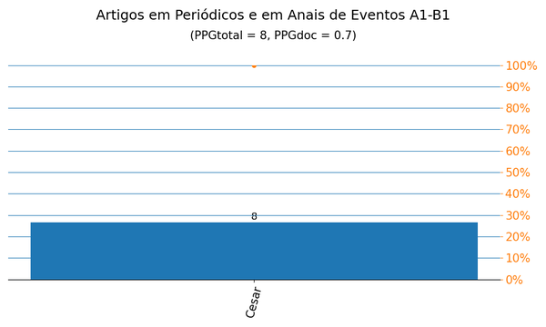
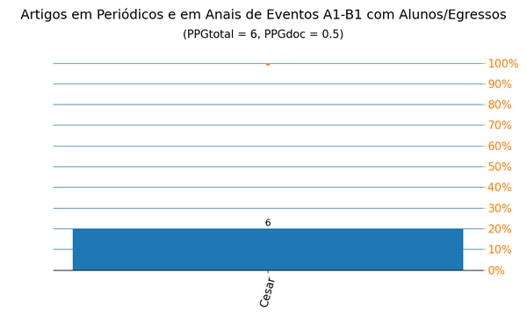

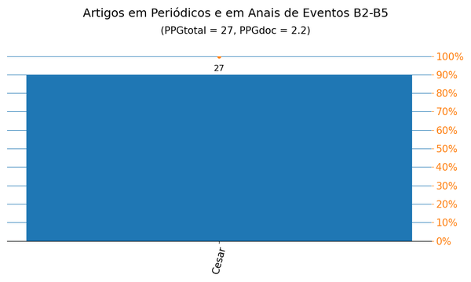
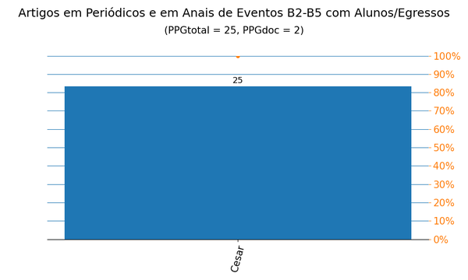

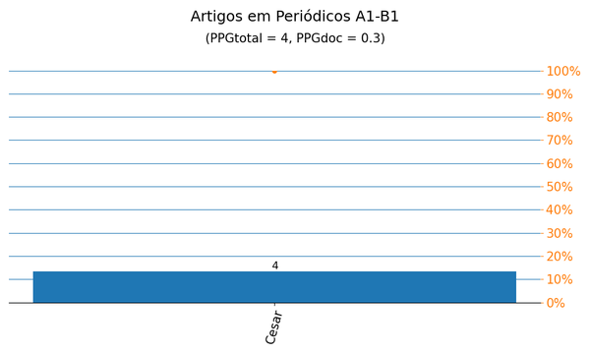
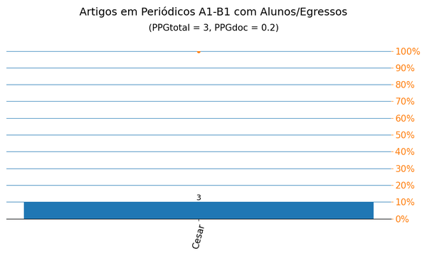

Gráficos Q2019
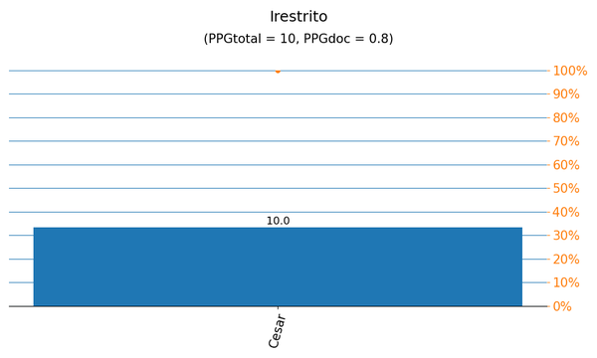
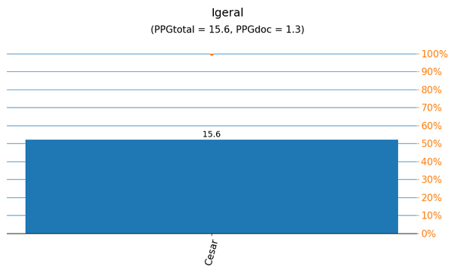

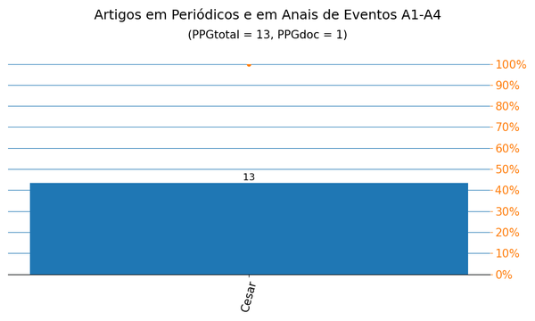
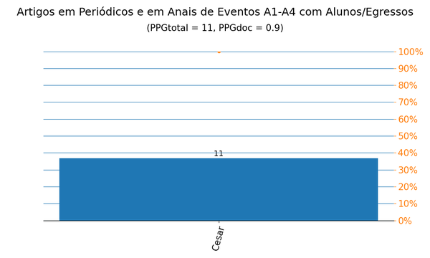

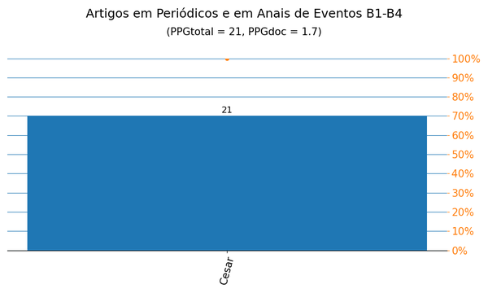
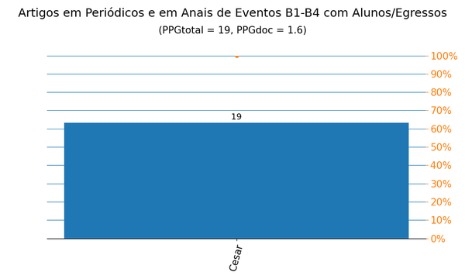

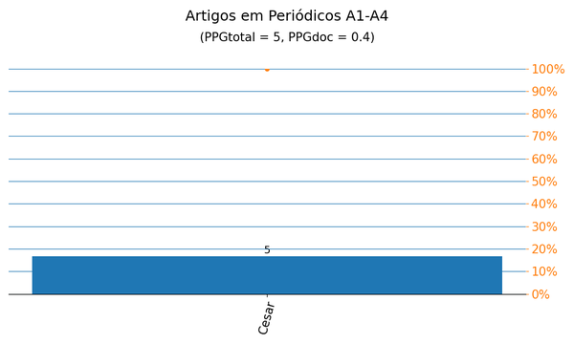
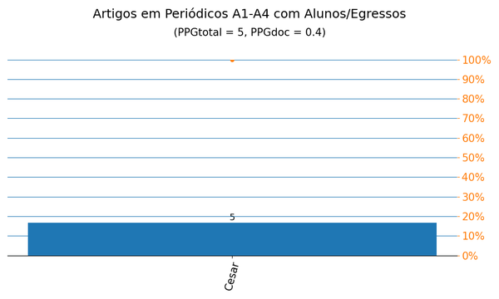

Anais|PPG
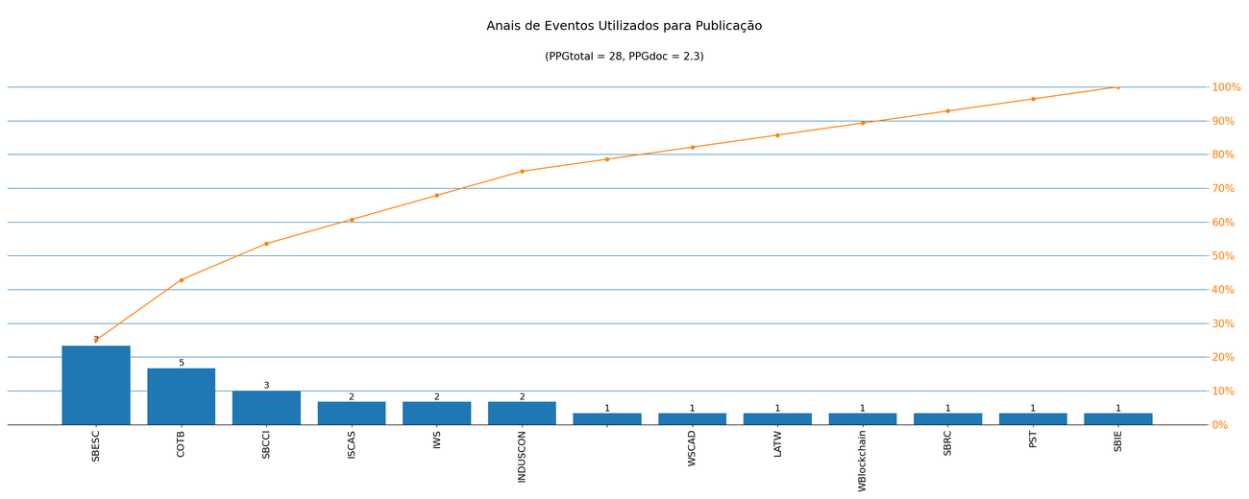
Nome de Publicação | Sigla | Qualis CC 2016 | Qualis 2019 | Quantidade | Porcentagem
SYMPOSIUM ON INTEGRATED CIRCUITS AND SYSTEMS DESIGN | SBCCI | B2 | A4 | 3 | 10.7%
IEEE INTERNATIONAL SYMPOSIUM ON CIRCUITS AND SYSTEMS | ISCAS | A1 | A2 | 2 | 7.1%
*2020 15TH DESIGN &AMP, TECHNOLOGY OF INTEGRATED SYSTEMS IN NANOSCALE ERA (DTIS) |  | - | - | 1 | 3.6%
IBERCHIP WORKSHOP | IWS | B5 | B4 | 2 | 7.1%
BRAZILIAN SYMPOSIUM ON COMPUTING SYSTEM ENGINEERING | SBESC | B2 | B1 | 7 | 25.0%
SIMPÓSIO EM SISTEMAS COMPUTACIONAIS DE ALTO DESEMPENHO | WSCAD | B3 | B1 | 1 | 3.6%
COMPUTER ON THE BEACH | COTB | B4 | B3 | 5 | 17.9%
LATIN AMERICAN TEST WORKSHOP | LATW | B2 | B2 | 1 | 3.6%
INTERNATIONAL CONFERENCE ON INDUSTRY APPLICATIONS | INDUSCON | B4 | B3 | 2 | 7.1%
*WORKSHOP EM BLOCKCHAIN: TEORIA, TECNOLOGIAS E APLICAÇÕES | WBlockchain | - | - | 1 | 3.6%
SIMPÓSIO BRASILEIRO DE REDES DE COMPUTADORES E SISTEMAS DISTRIBUÍDOS | SBRC | B2 | A4 | 1 | 3.6%
INTERNATIONAL CONFERENCE ON PRIVACY, SECURITY AND TRUST | PST | B1 | A4 | 1 | 3.6%
SIMPÓSIO BRASILEIRO DE INFORMÁTICA NA EDUCAÇÃO | SBIE | B1 | A3 | 1 | 3.6%

Métrica CC 2016 | Qtd. | Qtd. %
Quantidade de eventos diferentes | 13 | 100.0%
Quantidade de eventos A1-B1 | 3 | 23.1%
Quantidade de eventos B2-B5 | 8 | 61.5%
Quantidade de eventos Não Qualis | 2 | 15.4%

Métrica 2019 | Qtd. | Qtd. %
Quantidade de eventos diferentes | 13 | 100.0%
Quantidade de eventos A1-A4 | 5 | 38.5%
Quantidade de eventos B1-B4 | 6 | 46.2%
Quantidade de eventos Não Qualis | 2 | 15.4%

Periódicos|PPG
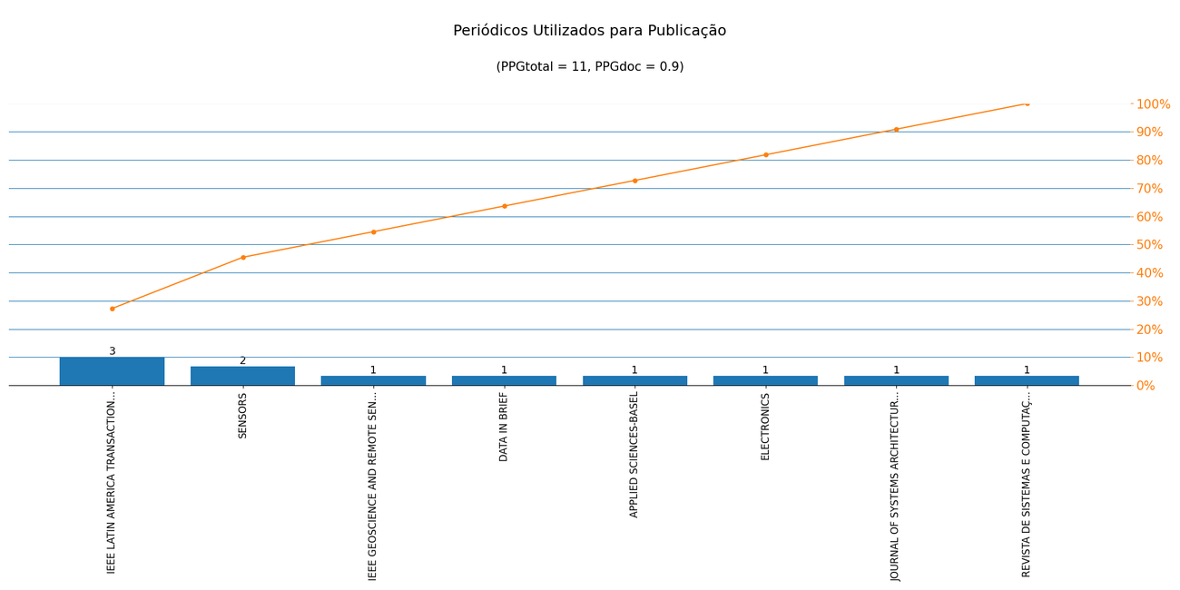
Nome de Publicação | ISSN | Qualis CC 2016 | Qualis 2019 | Scopus 2019 | Quantidade | Porcentagem
IEEE GEOSCIENCE AND REMOTE SENSING LETTERS | 1545-598X | A2 | A2 | - | 1 | 9.1%
IEEE LATIN AMERICA TRANSACTIONS | 1548-0992 | B4 | B2 | - | 3 | 27.3%
SENSORS | 1424-8220 | A1 | A1 | - | 2 | 18.2%
DATA IN BRIEF | 2352-3409 | B5 | NP | - | 1 | 9.1%
APPLIED SCIENCES-BASEL | 2076-3417 | - | A4 | - | 1 | 9.1%
ELECTRONICS | 2079-9292 | - | A2 | - | 1 | 9.1%
JOURNAL OF SYSTEMS ARCHITECTURE | 1383-7621 | B1 | - | - | 1 | 9.1%
REVISTA DE SISTEMAS E COMPUTAÇÃO - RSC | 2237-2903 | B5 | C | - | 1 | 9.1%

Métrica CC 2016 | Qtd. | Qtd. %
Quantidade de periódicos diferentes | 8 | 100.0%
Quantidade de periódicos A1-B1 | 3 | 37.5%
Quantidade de periódicos B2-B5 | 3 | 37.5%
Quantidade de periódicos Não Qualis | 2 | 25.0%

Métrica 2019 | Qtd. | Qtd. %
Quantidade de periódicos diferentes | 8 | 100.0%
Quantidade de periódicos A1-A4 | 4 | 50.0%
Quantidade de periódicos B1-B4 | 1 | 12.5%
Quantidade de periódicos Não Qualis | 3 | 37.5%

